箱贴
Factory name (工厂名称) | 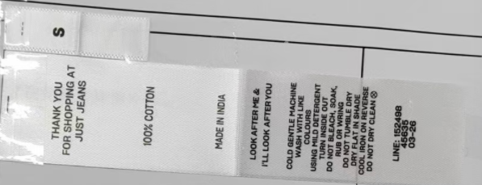 （在此贴实样图片）
PO. Number(订单号) | S26021190 | JUSTJEANS
Style Code.(款号) | 152499/152498/198797/198848
Product Code.(产品编号) | JJW-CL002-MF 洗标 JJW-PL001-MFV2 尺码标 | Carton No.(箱号):
Inner Packages(包装方式） | pcs/bundle | 1/1
SIZE/qty (尺码/数量) | 41069
Carton Dimension（箱规） | 26*32*47 | Country of Origin：
Gross Weight（毛重） | 6 | Made In China
Net Weight（净重） | 5
Remark（备注）

